手順
手順

1 | [お手本] に練習したい文字を入力します。
 | ※1行、縦4文字の入力が可能です。それ以上の文字数を練習したい場合は、 次の行も使って、練習することができます。

2 | [お手本] に入力した文字は別シートの [美文字練習シート] の
 | 右側から反映されていきます。

3 | [美文字練習シート] は、Ａ４サイズで印刷してください。
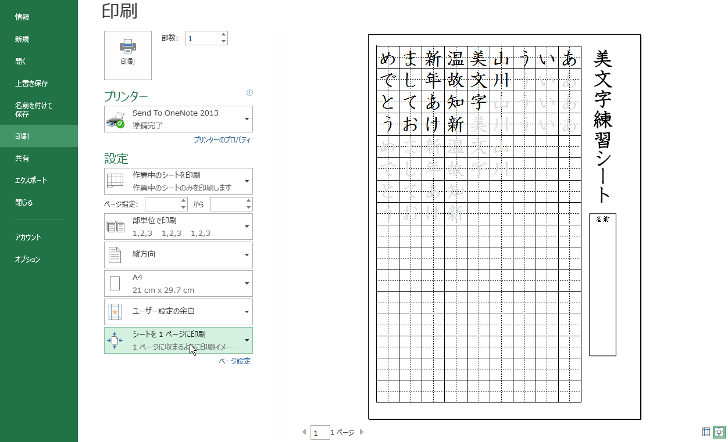

4 | リボンの [ファイル] の [印刷] から上記の印刷画面の
 | [シートを1ページに印刷]を選択します。

5 | 印刷します。

6 | 他の文字を練習する場合は、
 | [お手本] に練習したい文字に変更してください。

美文字練習シート
美文字練習シート

名前

